印刷レイアウト(表)
「１ 支給決定通知書(療養費全般分) 印刷レイアウト（表面）」

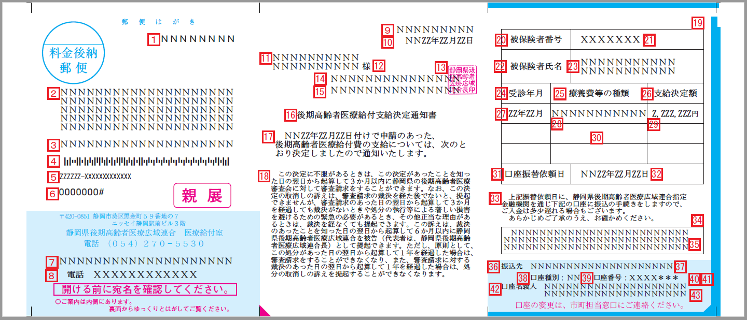

印刷レイアウト(裏)
「１ 支給決定通知書(療養費全般分) 印刷レイアウト（裏面）」

後期高齢者医療保険で受診するときは
次のことに注意しましょう

 | ◎月の最初に受診するときは、被保険者証（保険証）等を

 | 医療機関に提示して番号などの確認を受けましょう。

 | ◎住所がかわったときは、14日以内にお住まいの市 | .

 | （区）役所、町役場の担当窓口に届出してください。

 | ◎交通事故によるケガの治療等をうけるときは、第三者

 | 行為による傷病届をお住まいの市（区）役所、町役場

 | の担当窓口に提出してください。

ここからゆっくりとはがしてご覧ください。

